OMAX
 |  |  |  |  | Fecha: | 4-Sep-18
Elimina la información del ejemplo y agrega los datos que correspondan a tu petición de material.
Imprime la hoja y llévala a firma de tu profesor de materia, posteriormente la firma de un asesor del laboratorio (Alejandro/Arturo/Edson) o la firma del director del CIMA.
 | Solicitud de uso de la máquina OMAX MAXIEM 1530
La máquina OMAX MAXIEM 1530, es propiedad del ITESM, por lo que SÍ puede utilzarse para proyectos académicos, proyectos CAD y proyectos de materia. La máquina OMAX 60120 está en residencia temporal y se autoriza su uso únicamente para fines didácticos (no proyectos CAD). El tiempo de utilización máxima por equipo o alumno se ajusta con base en la demanda.
Nombre de la persona solicitante (alumno/profesor): |  |  |  | Materia:
John McCaw |  |  |  | Investigacion
Nombre del profesor de la materia: |  | Nombre de los alumnos involucrados en el proyecto. |  |  | Carrera | Matrícula
Enrique Cuan |  | 1.- | John McCaw |  | IPO | A01678211
 |  | 2.-
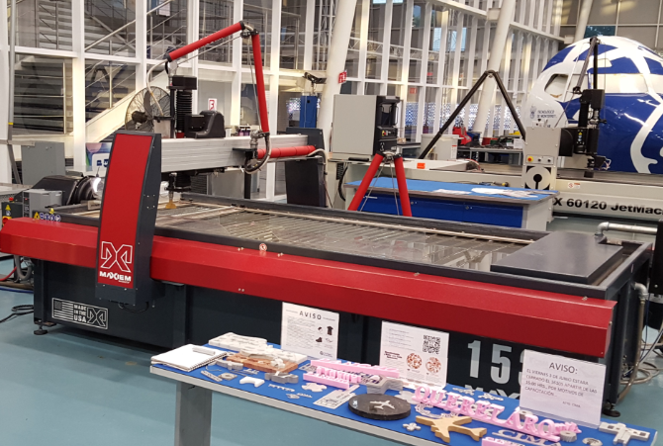
Nombre del Proyecto: |  | 3.-
3D Auxetics |  | 4.-
 |  | 5.-
Nombre del equipo de alumnos: |  | 6.-
N/A |  | 7.-
 |  | 8.-

Dibujo del proyecto (elaborado en computadora)
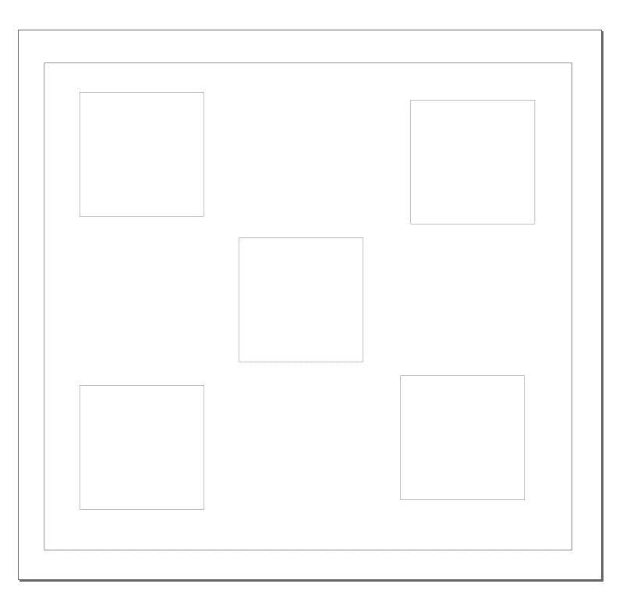 298x250 mm

Firma del profesor de la materia:
Firma del Dir. CIMA o del asesor de planta (Alejandro/Arturo/Edson):
Nombre y firma del asesor/operador de la máquina OMAX.

